Sheet1
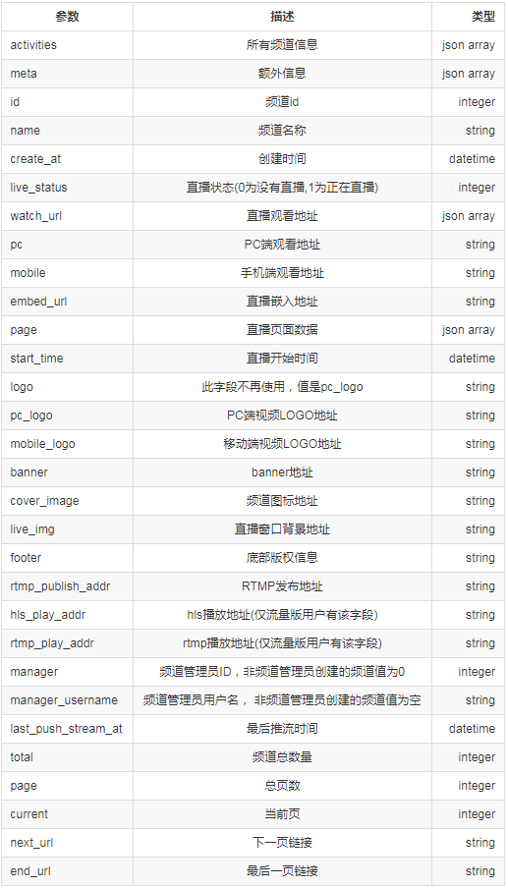
目睹接口文档

接口目的 | 功能介绍 | 其他说明 | 请求域名 | 请求header | 请求payload | payload参数说明 | 返回

获取临时token API | 此API为硬件厂商提供通过目睹账号密码直接获取临时token的特殊API | token有效期默认为1天，第二次获取延长7天，第三次获取延长30天，之后无法延长有效期，到期后会自动更换token。 | mudu.tv | （域名）POST /session.php?a=ajaxGetToken | email=账号&password=密码 |  | 成功 | 

 |  | 注意：调用此API会覆盖控制台生成的token，请慎重使用。

 |  |  |  |  |  | 返回参数说明

 |  |  |  |  |  | 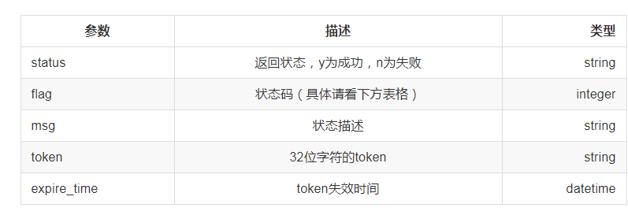
 |  |  |  |  |  |  | 失败 | 

 |  |  |  |  |  | 状态码说明

 |  |  |  |  |  | 

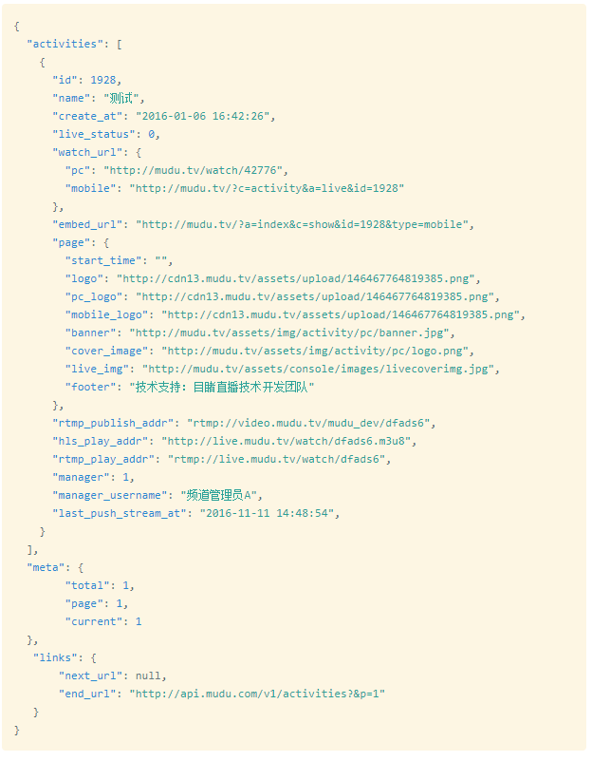
 |  |  |  |  | 可选参数 | 可选参数说明 | 成功
获取频道列表 | 获取频道列表 | 请将上方的{ACCESS TOKEN}替换为您的ACCESS TOKEN | mudu.tv | GET /v1/activities Authorization:Bearer {ACCESS TOKEN} Content-Type:application/json | live=直播状态&manager=频道管理员ID&p=页码

 |  |  |  |  |  | 返回参数说明

